Bijlage
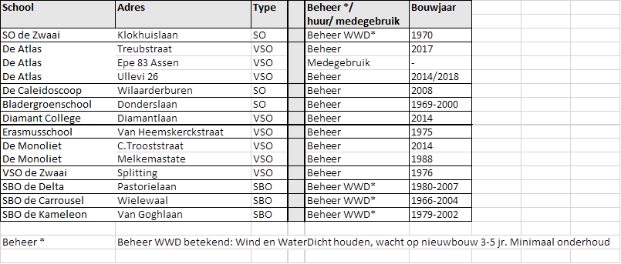

Opmerkingen van Opdrachtgever:
SBO de Kameleon is inmiddels verhuisd naar de v Goghlaan.
Er is nog geen nieuw bestek.Inschrijver kan daarom uitgaan van de locatie Reviusweg. De gebouwen zijn vergelijkbaar.
Het Hoofdbureau Schweitzerlaan komt per september 2019 te vervallen.

